MicroserviciosCalculoDefectos
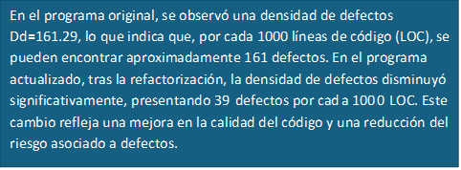
NUMERO DE PROGRAMAS | DEFECTOS (D) | LOC(N) |  |  | NUMERO DE PROGRAMAS | DEFECTOS (D) | LOC(N) | Conclusion
1 | 2 | 21 | Dd plan | 161.29032258 | 1 | 2 | 23
2 | 4 | 50 |  |  | 2 | 2 | 52
3 | 8 | 64 |  |  | 3 | 4 | 61
4 | 6 | 5 |  |  | 4 | 3 | 5
5 | 5 | 11 |  |  | 5 | 2 | 12
6 | 4 | 40 | Dd plan | 39.161290323 | 6 | 1 | 38
7 | 4 | 9 |  |  | 7 | 1 | 8
8 | 3 | 10 |  |  | 8 | 4 | 12
9 | 2 | 10 |  |  | 9 | 1 | 12
10 | 9 | 21 |  |  | 10 | 2 | 22
11 | 3 | 73 |  |  | 11 | 1 | 70
12 | 9 | 62 |  |  | 12 | 4 | 65
13 | 6 | 28 |  |  | 13 | 2 | 27
14 | 8 | 53 |  |  | 14 | 1 | 49
15 | 2 | 5 |  |  | 15 | 2 | 7
16 | 5 | 13 |  |  | 16 | 3 | 11
17 | 3 | 61 |  |  | 17 | 1 | 65
18 | 5 | 12 |  |  | 18 | 2 | 10
19 | 2 | 10 |  |  | 19 | 1 | 15
TOTAL HASTA LA FECHA | 90 | 558 |  |  | TOTAL HASTA LA FECHA | 39 | 564

